Sheet1
プログラムの説明をさせていただきます。
送付させていただいた集計テスト_tkinter.exeファイルを開きながら確認をお願いします。

まずは、券種を選択してください。
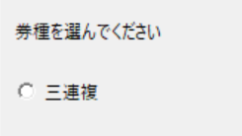

今回は三連複を想定しております。
次に、列を選んでくださいが表示されます。
その後、基準としたい列を選択してください。
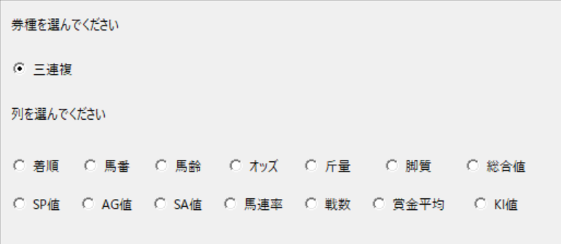

今回はAG値を選択しました。
次に、昇降順を選んでください が表示されます。
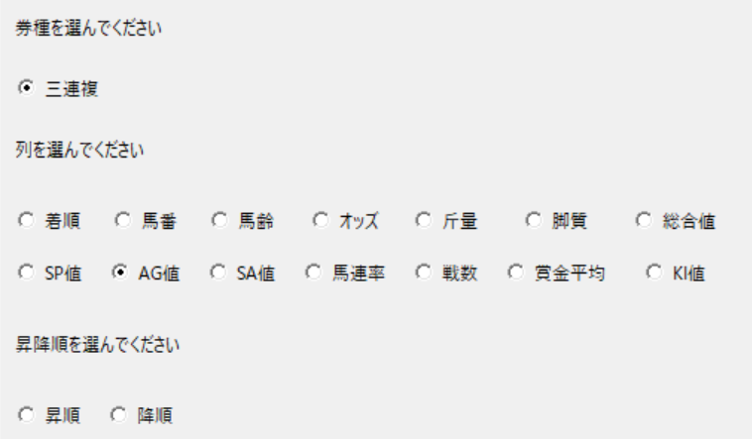

昇順を選択しました。
その後、1着、2着、3着の上から選択する頭数を決めます。
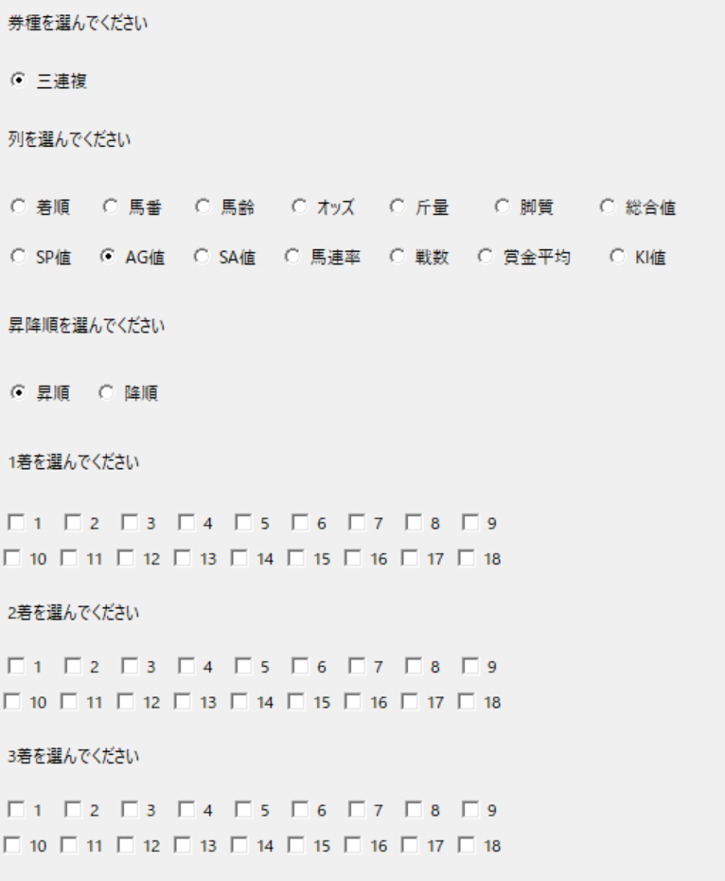

例として
シート名 結果_11 参考にします。
下図のように選択したとします。
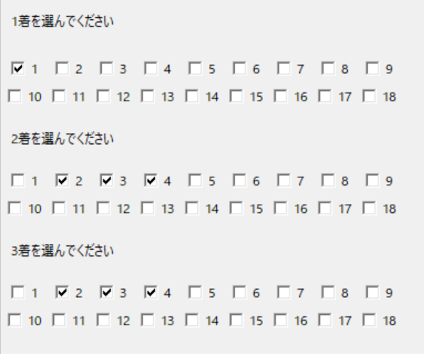
 |  |  |  | 11R | 京王杯2歳S
 |  |  |  | 馬番 | 馬名 | AG 値
 |  |  |  | 2 | リアルショット | 0
 |  |  |  | 8 | マリノトニトゥルス | 39
 |  |  |  | 11 | マイネルチケット | 45
 |  |  |  | 14 | カガバベル | 50
 |  |  |  | 6 | ヒシアマン | 58
 |  |  |  | 12 | シンフォーエバー | 62
 |  |  |  | 9 | バニーラビット | 65
 |  |  |  | 5 | エンドレスサマー | 68
 |  |  |  | 1 | キタノクニカラ | 74
 |  |  |  | 4 | ヤンキーバローズ | 78
 |  |  |  | 7 | パンジャタワー | 88
この場合だと |  |  |  | 10 | クラスペディア | 95
AG値の降順 1番上の馬番から流しとなります。 |  |  |  | 13 | レモンバーム | 100
買い目としては |  |  |  | 3 | エイシンワンド | 100
2-8-11 | 2-8-14 | 2-11-14
の3点となります。

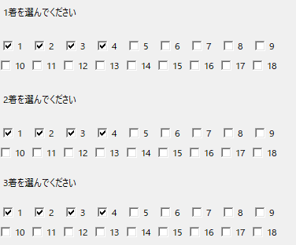
ボックスの場合は下記図のように選択をしてください。
 |  |  |  | 11R | 京王杯2歳S
 |  |  |  | 馬番 | 馬名 | AG 値
 |  |  |  | 2 | リアルショット | 0
 |  |  |  | 8 | マリノトニトゥルス | 39
 |  |  |  | 11 | マイネルチケット | 45
 |  |  |  | 14 | カガバベル | 50
 |  |  |  | 6 | ヒシアマン | 58
 |  |  |  | 12 | シンフォーエバー | 62
 |  |  |  | 9 | バニーラビット | 65
 |  |  |  | 5 | エンドレスサマー | 68
 |  |  |  | 1 | キタノクニカラ | 74
 |  |  |  | 4 | ヤンキーバローズ | 78
 |  |  |  | 7 | パンジャタワー | 88
 |  |  |  | 10 | クラスペディア | 95
この場合は、[2,8,11,14]のボックスとなります。 |  |  |  | 13 | レモンバーム | 100
買い目としては |  |  |  | 3 | エイシンワンド | 100
2-8-11 | 2-8-14 | 2-11-14 | 8-11-14
の3点となります。

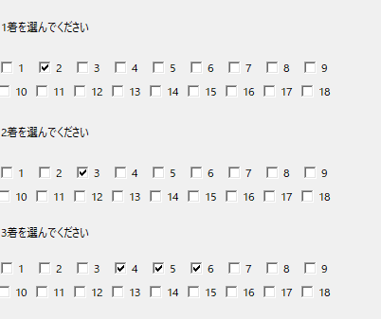
このような変わった集計も可能です。
 |  |  |  | 11R | 京王杯2歳S
 |  |  |  | 馬番 | 馬名 | AG 値
 |  |  |  | 2 | リアルショット | 0
 |  |  |  | 8 | マリノトニトゥルス | 39
 |  |  |  | 11 | マイネルチケット | 45
 |  |  |  | 14 | カガバベル | 50
 |  |  |  | 6 | ヒシアマン | 58
 |  |  |  | 12 | シンフォーエバー | 62
 |  |  |  | 9 | バニーラビット | 65
 |  |  |  | 5 | エンドレスサマー | 68
 |  |  |  | 1 | キタノクニカラ | 74
 |  |  |  | 4 | ヤンキーバローズ | 78
 |  |  |  | 7 | パンジャタワー | 88
 |  |  |  | 10 | クラスペディア | 95
この場合の買い目は |  |  |  | 13 | レモンバーム | 100
8-11-14 | 6-8-11 | 8-11-14 | 8-11-12 | 3 | エイシンワンド | 100
となります。

買い目はいろいろ調整できるので
ご自身の理想の買い目を探してみてください。

次に下限頭数と上限頭数を設定します。
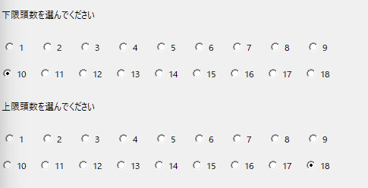

上記のように選択すると
１０頭以上のレースかつ１８頭以下のレースを集計します。
どちらも、以下以上となりますので注意してください。

次に集計するレースを選びます。

このように
8,9,10,11,12 を選択すると
８R～12Rまでを集計いたします。

